6.3 Титульный и др макросы
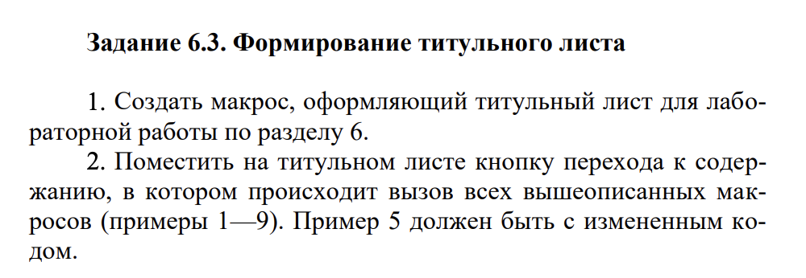

7.1 CheckBox,OptionB,ToggleB
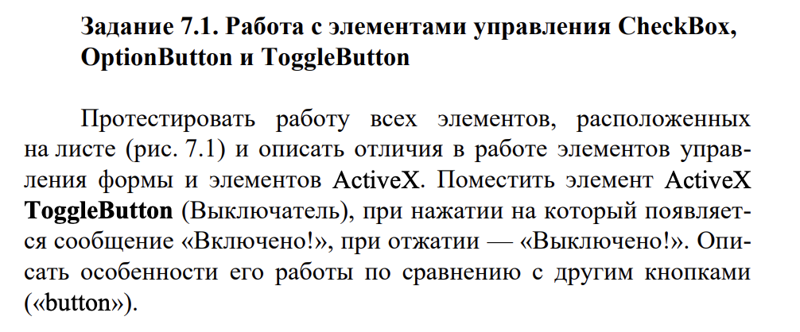
 | Описание отличий в работе элементов управления формы и элементов ActiveX

 | Признак | Элемент формы | Элемент ActiveX
 | сослаться на ячейки и забирать данные от туда | ✅ | ✅
 | взаимодействовать с ячейками с и без использования VBA | ✅ | ✅
 | добавить в формы | ✅ | ✅
 | добавить на лист диаграмм | ✅ | ❌
 | выполнить на веб-страницах | ❌ | ✅
 | гибкие в настройке | ❌ | ✅
 | управлять событиями, которые происходят при взаимодействии с элементом | ❌ | ✅
 | создать макрос, который реагирует на события, связанный с ActiveX | ❌ | ✅
 | добавить на лист диаграммы с помощью UI | ✅ | ❌
 | добавить на лист макросов XML | ✅ | ❌
 | назначить макрос, который будет выполняться элементом ActiveX, для элемента управления формы |  | ❌

FALSE

7.2 Элементы управления
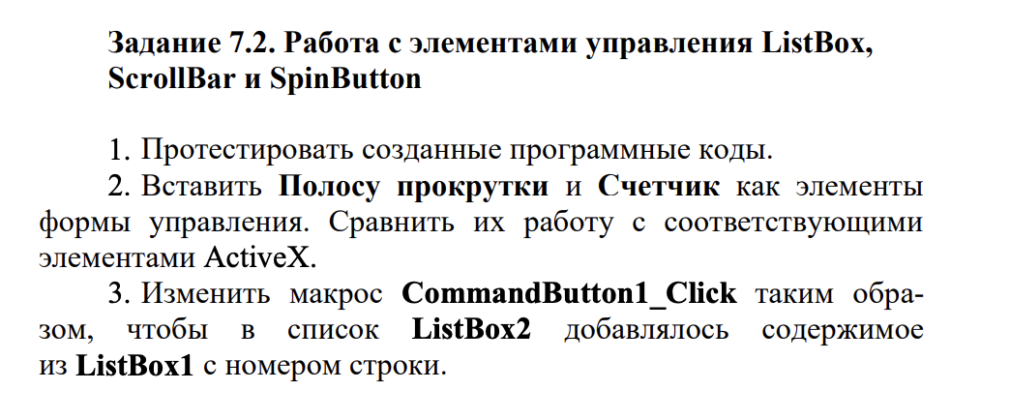

июнь | январь
 | февраль
 | март
 | апрель
 | май
 | июнь
 | июль
 | август
 | сентябрь
 | октябрь
 | ноябрь
 | декабрь

 |  | 5

 |  | 0

